3.5b
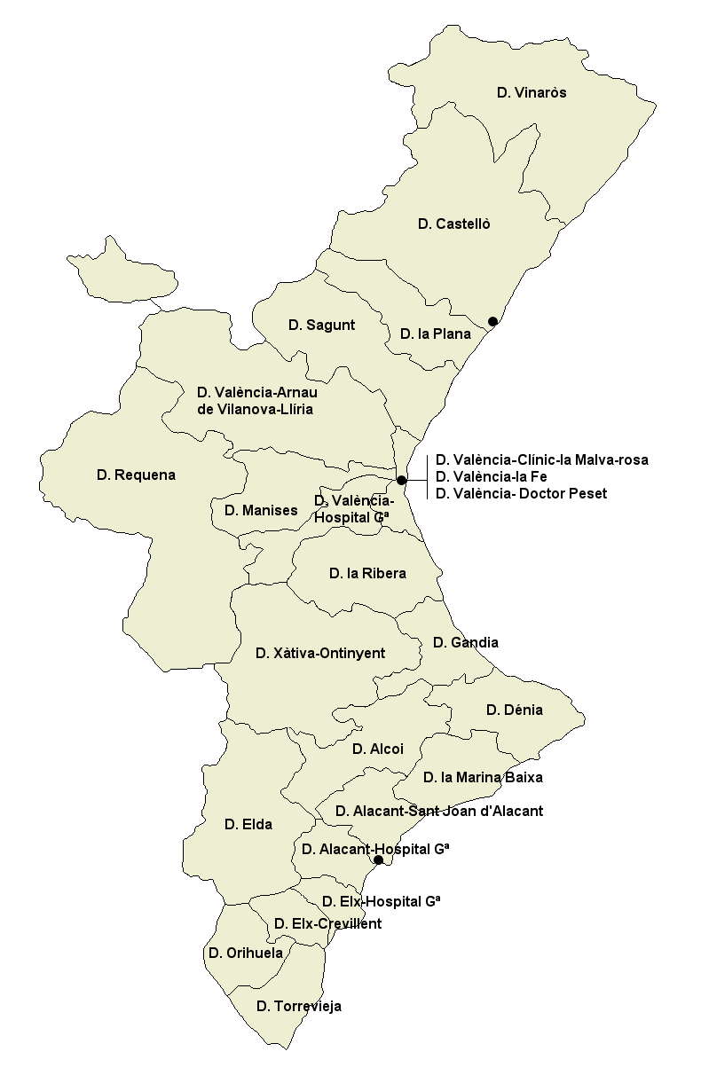
 | Població SIP 2018

 | Departament de salut | Total
 | Vinaròs | 90,675
 | Castelló | 281,200
 | La Plana de la Vila Real | 186,572
 | Sagunt | 151,274
 | València-Clínic - La Malva-rosa | 344,538
 | València-Arnau de Vilanova - Llíria | 316,981
 | València - La Fe | 285,066
 | València - Dr. Peset | 278,345
 | València - Hospital General | 360,488
 | Requena | 51,746
 | La Ribera | 258,394
 | Gandia | 176,957
 | Dénia (Marina Alta) | 168,808
 | Xàtiva - Ontinyent | 194,740
 | Alcoi | 136,788
 | Marina Baixa | 181,908
 | Alacant - Sant Joan d’Alacant | 220,965
 | Alacant - Hospital Gral. | 274,122
 | Elda | 189,573
 | Elx | 165,692
 | Orihuela | 167,546
 | Torrevieja | 182,739
 | L’Horta - Manises | 205,202
 | Elx - Crevillent | 155,311
Mapa sanitari valencià i població per departament de salut el 2017

